P1-Full_de_dades
 | Pràctica 3 |  | Noms: | Jan Accensi i Cristian Prado

Anàlisi de circuits amb díodes

A. Circuit DC amb díodes
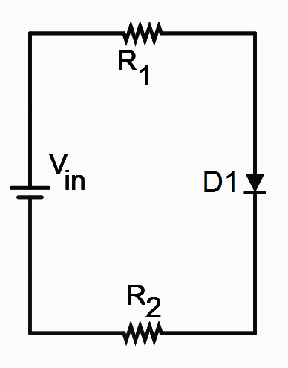

Valors mesurats |  |  |  | 0,5 punts
R1 (kW) | R2 (kW)
2.65 | 8.13

Valors mesurats |  |  |  | 1,5 punts
DVR1 (V) | DVR2 (V) | DVD1 (V)
0.368 | 1,126 | 0.521

Calculeu el corrent que circula pel díode D1 |  |  |  | 1 punt
ID1 (mA)
137.2

Mesureu el corrent que circula pel díode D1 |  |  |  | 1 punt
en condicions de llindar de conducció
ID1 (mA)
1000 | El valor mesurat és exactament 1 mA, igual que el que es demana en les condicions del llindar de conducció. És a dir, ens ha donat el mateix que el valor teòric.

Mesureu la tensió llindar del díode D1 |  |  |  | 1 punt
VLL D1 (mV)
622 |  | Vin = 11.4 V = 11400 mV

B. Circuit amb díode rectificador

* Ona sinusoidal
Valors mesurats |  |  |  |  | 1 punt
R1 (kW) | Vi amp (V) | Vo amp (V)
2.65 | 4.95 | 3.10

Marqueu amb una X on el díode actua com a rectificador, tallant la senyal d’entrada |  |  |  |  | 0.5 punts
Semiperiode positiu
Semiperiode negatiu |  | X

Valor calculat de corrent pel díode |  |  |  |  | 0.5 punts
Iamp (mA)
1026.4 | El corrent és el mateix que passa per la resistència. Per la llei d'Ohm: V/R= I. És a dir, 2.72/2.65 mA

* Ona rectangular |  |  |  |  | 1 punt
VLL LED (V) | 1.83

Avaluar la freqüència a partir de la qual el LED deixa de parpellejar |  |  |  |  | 1 punt
freqLED (Hz) | 46.1

Per quina raó parpelleja a baixes freqüències i té una il·luminació constant a altes freqüències (contra intuïtiu)? |  |  |  |  | 1 punt
Expliqueu-lo amb poques paraules
L'ull humà només és capaç de veure el canvi en freqüències inferiors a 50 hz.
En altres paraules, a mesura que augmenta la freqüència, cada vegada oscil·la més ràpid, de forma que
parpadeja cada vegada més ràpid fins que no podem veure aquest canvi, a partir de la freqüència que hem dit.

